記入例
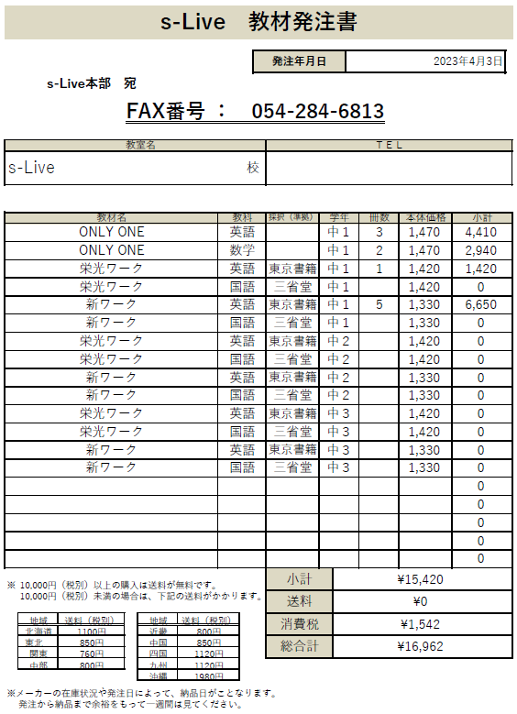

①発注年月日を入力

②教室名・電話番号を入力

③教材名・冊数・本体価格を入力 （教科・採択・学年）を選択 ※小計は自動計算

④送料を選択 ※消費税・総合計は自動計算

⑤総合計を確認後、本部へメールorFAX
 | メール | fc-s-live@e-live-online.com
 | FAX | 054-284-6813

